TDSheet
Презентация: |  |  |  |  |  | Дата: | 09.11.2015
Сумма заказа:

№ | ФОТО |  | Штрихкод | Наименование | Артикул | Цвет | Продажная единица, шт. | Кол-во в коробке, шт. | Цена, руб. | Цена по Акции | Кол-во для заказа
1 | 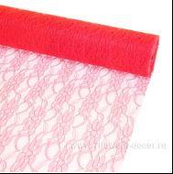 Нет Фото | http://7flowers-decor.ru/upload/1c_catalog/import_files/4606500346998.jpg | 4606500346998 | Кружево Лотус, 47смх9м | 86 | Розовый | 1 | 30 | 399 | 246.00
2 | 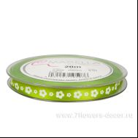 Нет Фото | http://7flowers-decor.ru/upload/1c_catalog/import_files/4031197105076.jpg | 4031197105076 | Лента декоративная атлас цветы Lotus 10мм*20м | 2369-510 | Зеленый | 1 | 60 | 399 | 255.00
3 | 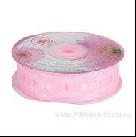 Нет Фото | http://7flowers-decor.ru/upload/1c_catalog/import_files/4606500451203.jpg | 4606500451203 | Лента декоративная,Сердца (органза), 2.5смх23м | C2-D4 | Розовый | 1 | 240 | 199 | 121.00
4 | 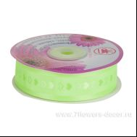 Нет Фото | http://7flowers-decor.ru/upload/1c_catalog/import_files/4606500451210.jpg | 4606500451210 | Лента декоративная,Сердца (органза), 2.5смх23м | C2-D4 | Зеленый | 1 | 240 | 199 | 121.00
5 | 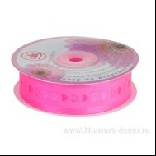 Нет Фото | http://7flowers-decor.ru/upload/1c_catalog/import_files/4606500451227.jpg | 4606500451227 | Лента декоративная,Сердца (органза), 2.5смх23м | C2-D4 | Малиновый | 1 | 240 | 199 | 121.00
6 | 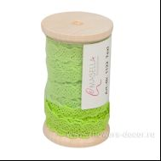 Нет Фото | http://7flowers-decor.ru/upload/1c_catalog/import_files/4031198000417.jpg | 4031198000417 | Лента кружево Texi 11mm*10m | 1122-510 | Зеленый | 1 | 30 | 699 | 263.00
7 | 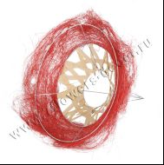 Нет Фото | http://7flowers-decor.ru/upload/1c_catalog/import_files/4606500152629.jpg | 4606500152629 | Набор каркасов для букета 25см,ротанг (10шт) | WD10111R25 | Красный | 10 | 200 | 498 | 231.00
8 | 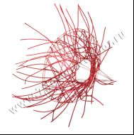 Нет Фото | http://7flowers-decor.ru/upload/1c_catalog/import_files/4606500151349.jpg | 4606500151349 | Набор каркасов для букета 25см,ротанг (10шт) | GA10345R25 | Красный | 10 | 100 | 535 | 250.00
9 | 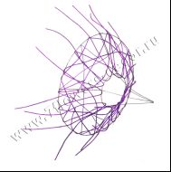 Нет Фото | http://7flowers-decor.ru/upload/1c_catalog/import_files/4606500151363.jpg | 4606500151363 | Набор каркасов для букета 25см,ротанг (10шт) | GA10345V25 | Сиреневый | 10 | 100 | 535 | 250.00
10 | 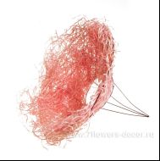 Нет Фото | http://7flowers-decor.ru/upload/1c_catalog/import_files/4606500116416.jpg | 4606500116416 | Набор каркасов для букета 30см,ротанг (10шт) | YH08233MP30 | Светло-розовый | 10 | 160 | 599 | 288.00
11 |  Нет Фото | http://7flowers-decor.ru/upload/1c_catalog/import_files/4606500069552.jpg | 4606500069552 | Набор каркасов для букета 30см,ротанг (10шт) | YH08233W30 | Белый | 10 | 160 | 599 | 288.00
12 | 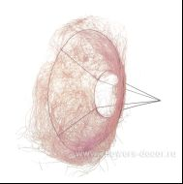 Нет Фото | http://7flowers-decor.ru/upload/1c_catalog/import_files/4606500116430.jpg | 4606500116430 | Набор каркасов для букета 30см,сизаль (10шт) | WF1102MP30 | Светло-розовый | 10 | 240 | 599 | 250.00
13 | 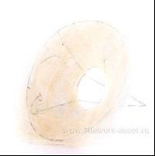 Нет Фото | http://7flowers-decor.ru/upload/1c_catalog/import_files/4606500087037.jpg | 4606500087037 | Набор каркасов для букета 30см,сизаль (10шт) | WF1102W30 | Белый | 10 | 240 | 599 | 256.00
14 | 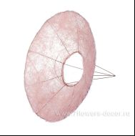 Нет Фото | http://7flowers-decor.ru/upload/1c_catalog/import_files/4606500116454.jpg | 4606500116454 | Набор каркасов для букета 30см,сизаль,гладкий (10шт) | YH08295MP30 | Светло-розовый | 10 | 120 | 557 | 244.00
15 | 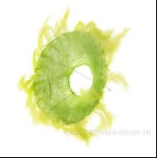 Нет Фото | http://7flowers-decor.ru/upload/1c_catalog/import_files/4606500151196.jpg | 4606500151196 | Набор каркасов для букета сизаль,перья 25см (10шт) | GS10082LG25 | Зеленое яблоко | 10 | 200 | 899 | 436.00
16 | 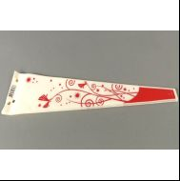 Нет Фото | http://7flowers-decor.ru/upload/1c_catalog/import_files/5500033041568.jpg | 5500033041568 | Набор конусов для 1-го цветка Fantasy, 54x12x3 см (50 шт) | 1554076 | Красный | 50 | 500 | 249 | 128.00
17 | 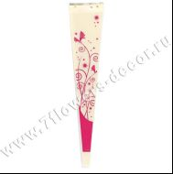 Нет Фото | http://7flowers-decor.ru/upload/1c_catalog/import_files/8717654003111.jpg | 8717654003111 | Набор конусов для 1-го цветка Fantasy, 65x14x3см., (50 шт) | 17-647 | Малиновый | 50 | 500 | 299 | 160.00
18 | 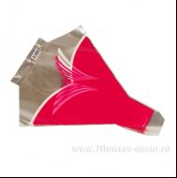 Нет Фото | http://7flowers-decor.ru/upload/1c_catalog/import_files/8714887104509.jpg | 8714887104509 | Набор рюмок Av. Butterfly, 50x45x12см., (50шт) | 1494062 | Малиновый | 50 | 999 | 789 | 448.00
19 | 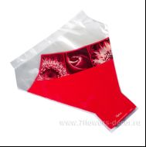 Нет Фото | http://7flowers-decor.ru/upload/1c_catalog/import_files/8717654881054.jpg | 8717654881054 | Набор рюмок Av.Optica, 50x50x15cm., (50шт) | 1550749 | Красный | 50 | 999 | 1,090 | 608.00
20 | 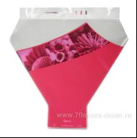 Нет Фото | http://7flowers-decor.ru/upload/1c_catalog/import_files/8717654881016.jpg | 8717654881016 | Набор рюмок Av.Optica, 50x50x15cm., (50шт) | 17-0292 | Малиновый | 50 | 999 | 1,090 | 608.00
21 | 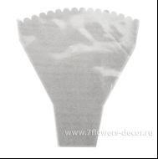 Нет Фото | http://7flowers-decor.ru/upload/1c_catalog/import_files/4606500493678.jpg | 4606500493678 | Набор рюмок с бел. рис., 45см*50см*12см (50шт) |  |  | 1 | 1 | 250 | 132.00
22 | 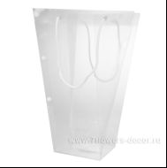 Нет Фото | http://7flowers-decor.ru/upload/1c_catalog/import_files/8717654887483.jpg | 8717654887483 | Набор Сумок пластик Clear 26/29х14/15х43см (10шт) | 6500054 |  | 1 | 100 | 1,489 | 809.00
23 |  Нет Фото | http://7flowers-decor.ru/upload/1c_catalog/import_files/8717654897222.jpg | 8717654897222 | Набор сумок пластик Florito 22x11x13см., (10шт) | 71-221 | Оранжевый | 10 | 120 | 799 | 448.00
24 | 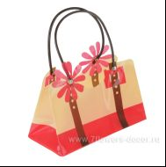 Нет Фото | http://7flowers-decor.ru/upload/1c_catalog/import_files/8717654897215.jpg | 8717654897215 | Набор сумок пластик Florito 22x11x13см., (10шт) | 71-220 | Красный | 10 | 120 | 799 | 448.00
25 | 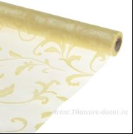 Нет Фото | http://7flowers-decor.ru/upload/1c_catalog/import_files/4606500126293.jpg | 4606500126293 | Органза флокированная ОРНАМЕНТ, 70смх9м |  | Кремовый | 1 | 30 | 499 | 296.00
26 | 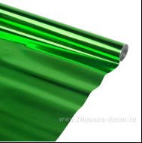 Нет Фото | http://7flowers-decor.ru/upload/1c_catalog/import_files/4606500413379.jpg | 4606500413379 | Пленка с рис. Цветной металл 70см |  | Зеленое яблоко | 1 | 10 | 111 | 55.00
27 | 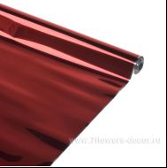 Нет Фото | http://7flowers-decor.ru/upload/1c_catalog/import_files/4606500413386.jpg | 4606500413386 | Пленка с рис. Цветной металл 70см |  | Красный | 1 | 10 | 111 | 55.00
28 | 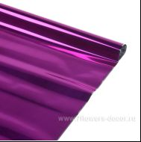 Нет Фото | http://7flowers-decor.ru/upload/1c_catalog/import_files/4606500413409.jpg | 4606500413409 | Пленка с рис. Цветной металл 70см |  | Фуксия | 1 | 10 | 111 | 55.00
29 | 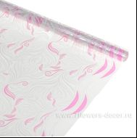 Нет Фото | http://7flowers-decor.ru/upload/1c_catalog/import_files/4606500496181.jpg | 4606500496181 | Пленка с рис.Фантазия двухцветная,70см |  | Белый - розовый | 1 | 10 | 90 | 38.00
30 | 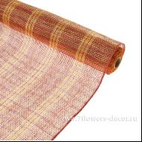 Нет Фото | http://7flowers-decor.ru/upload/1c_catalog/import_files/4606500480708.jpg | 4606500480708 | Сетка-джут, 54смх5,5м, пластик | B08 red+yellow | красный-желтый | 1 | 20 | 352 | 171.00
31 | 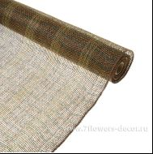 Нет Фото | http://7flowers-decor.ru/upload/1c_catalog/import_files/4606500480722.jpg | 4606500480722 | Сетка-джут, 54смх5,5м, пластик | B18 brown+green | коричневый - зеленый | 1 | 20 | 352 | 171.00
32 | 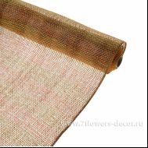 Нет Фото | http://7flowers-decor.ru/upload/1c_catalog/import_files/4606500480753.jpg | 4606500480753 | Сетка-джут, 54смх5,5м, пластик | B30 orange+yellow+brown | оранж-коричневый - зеленый | 1 | 20 | 352 | 171.00
33 | 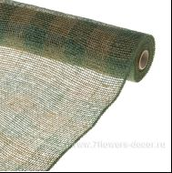 Нет Фото | http://7flowers-decor.ru/upload/1c_catalog/import_files/4606500466320.jpg | 4606500466320 | Сетка-джут, 54смх5,5м, пластик | P2100-#11 Khaki-Golden | Зеленый/золото | 1 | 20 | 352 | 211.00
34 | 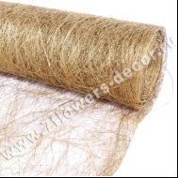 Нет Фото | http://7flowers-decor.ru/upload/1c_catalog/import_files/4606500062126.jpg | 4606500062126 | Упак. материал Абака 48см x 9м, Metallic Gold |  | Золото | 1 | 20 | 549 | 310.00
35 | 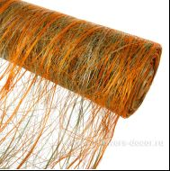 Нет Фото | http://7flowers-decor.ru/upload/1c_catalog/import_files/4606500062669.jpg | 4606500062669 | Упак. материал Абака Tagasi, 48см x 9м, Orange/Apple Green |  | Оранжевый/Зеленое яблоко | 1 | 20 | 419 | 167.00
36 | 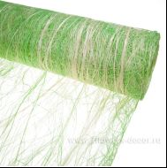 Нет Фото | http://7flowers-decor.ru/upload/1c_catalog/import_files/4606500062706.jpg | 4606500062706 | Упак. материал Абака Tagasi, 48см x 9м, Sunny Lime / Bleached |  | Салатовый / Отбеленный | 1 | 20 | 419 | 237.00
37 | 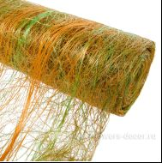 Нет Фото | http://7flowers-decor.ru/upload/1c_catalog/import_files/4606500087617.jpg | 4606500087617 | Упак. материал Абака Tagasi, 48см x 9м, Sunny Lime / Light Orange |  | Салатовый / Оранжевый | 1 | 20 | 419 | 224.00
38 | 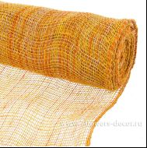 Нет Фото | http://7flowers-decor.ru/upload/1c_catalog/import_files/4606500476879.jpg | 4606500476879 | Упак. Материал Джут микс, 48cmх9м,Mixed bright yellow |  | Желтый микс | 1 | 20 | 499 | 289.00
39 | 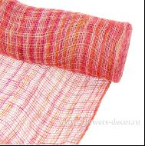 Нет Фото | http://7flowers-decor.ru/upload/1c_catalog/import_files/4606500476794.jpg | 4606500476794 | Упак. Материал Джут микс, 48cmх9м,Mixed Fuchsia Pink |  | Розовый микс | 1 | 20 | 499 | 289.00
40 | 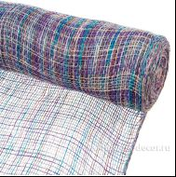 Нет Фото | http://7flowers-decor.ru/upload/1c_catalog/import_files/4606500476817.jpg | 4606500476817 | Упак. Материал Джут микс, 48cmх9м,Mixed Lilac |  | Сиреневый микс | 1 | 20 | 499 | 289.00
41 | 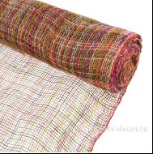 Нет Фото | http://7flowers-decor.ru/upload/1c_catalog/import_files/4606500476824.jpg | 4606500476824 | Упак. Материал Джут микс, 48cmх9м,Mixed teal Green |  | Зеленый микс | 1 | 20 | 499 | 289.00
42 | 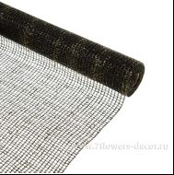 Нет Фото | http://7flowers-decor.ru/upload/1c_catalog/import_files/4606500480463.jpg | 4606500480463 | Упак. материал джут с блеском, 53 см х 5,5 м | black 29 | Черный | 1 | 20 | 357 | 214.00
43 | 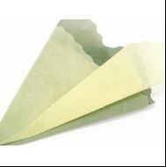 Нет Фото | http://7flowers-decor.ru/upload/1c_catalog/import_files/4606500035380.jpg | 4606500035380 | Упак. материал с цвет. переходом, 50смx20м, фетр | NW300-178 | Оливковый-Желтый | 1 | 30 | 350 | 189.00
44 | 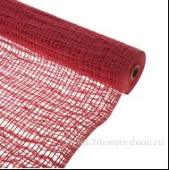 Нет Фото | http://7flowers-decor.ru/upload/1c_catalog/import_files/4606500480692.jpg | 4606500480692 | Упак. материал Сетка -космос, крупная клетка 54см*5,5м | red 15 | Красный | 1 | 20 | 399 | 225.00
45 | 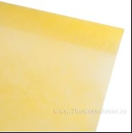 Нет Фото | http://7flowers-decor.ru/upload/1c_catalog/import_files/4606500041718.jpg | 4606500041718 | Упак. материал, 50смх12м, фетр с блеском | NW500-18 | Светло-зеленый | 1 | 30 | 549 | 319.00
46 | 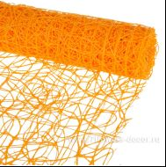 Нет Фото | http://7flowers-decor.ru/upload/1c_catalog/import_files/4606500322497.jpg | 4606500322497 | Упак. материал, 53cmх5м, сизаль | J370-08 | Оранжевый | 1 | 20 | 399 | 209.00
47 | 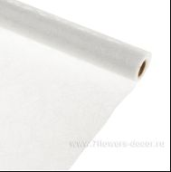 Нет Фото | http://7flowers-decor.ru/upload/1c_catalog/import_files/4606500474844.jpg | 4606500474844 | Упаковочный материал Jungle 50cmx10m | 73 | Белый | 1 | 30 | 399 | 233.00

